Hoja1
N° | 1 |  | ESTADO | LEV. DE OBSERVACIÓN (PROYECTISTAS) | REVISIÓN (ÁREA BIM) | COLOCAR IMAGEN DE OBS. LEVANTADA (PROYECTISTAS) | COLOCAR IMAGEN DE OBS. LEVANTADA (ÁREA BIM)

FECHA | 2022-11-16 | 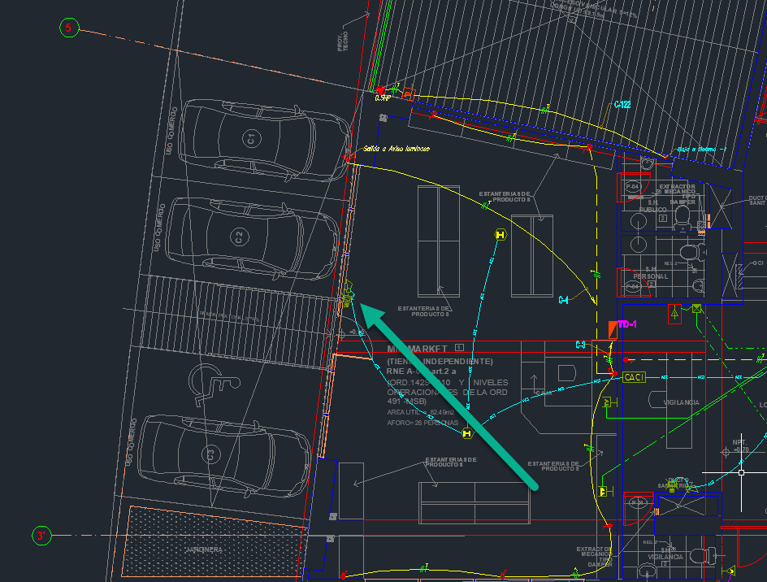 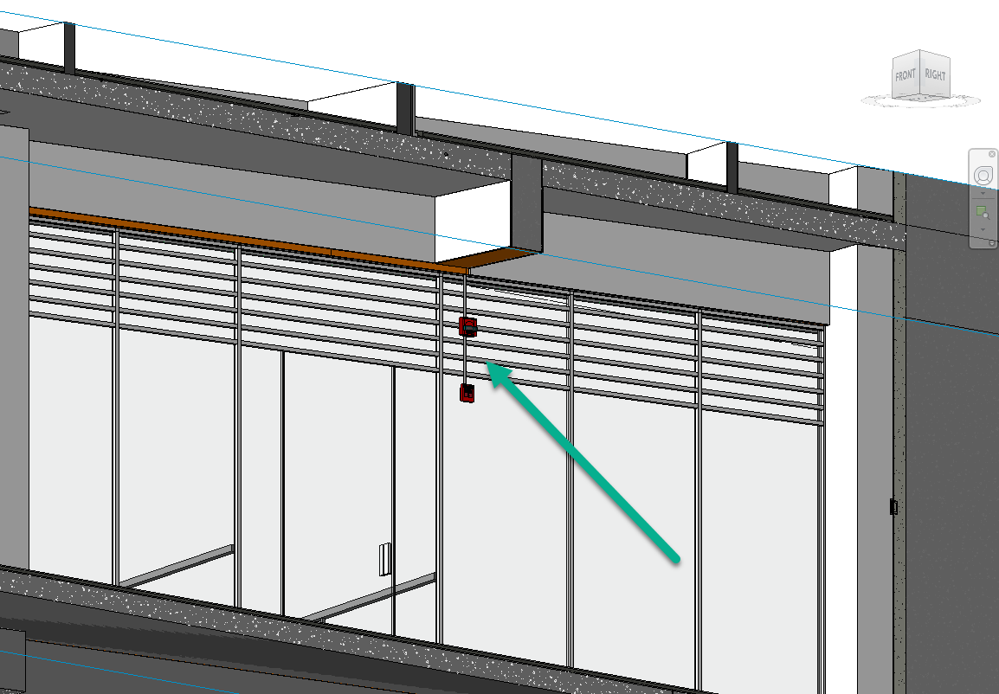 | PENDIENTE
ZONA | General
NIVEL | NIVEL 1
DESCRIPCIÓN | Ubicacion de Sirena y Estacion Manual ubicadas en luerta de cristal

EJES HORIZ. | 3-5 |  |  | ESPECIALIDAD QUE LEVANTA OBSERVACION | FECHA PLANOS CAD
EJES VERT. | B-B'
ESPECIALIDADES COMPROMETIDAS | DCI
 | Eléctricas

N° | 2 |  | ESTADO | LEV. DE OBSERVACIÓN (PROYECTISTAS) | REVISIÓN (ÁREA BIM) | COLOCAR IMAGEN DE OBS. LEVANTADA (PROYECTISTAS) | COLOCAR IMAGEN DE OBS. LEVANTADA (ÁREA BIM)

FECHA |  |  | PENDIENTE
ZONA
NIVEL
DESCRIPCIÓN

EJES HORIZ. |  |  |  | ESPECIALIDAD QUE LEVANTA OBSERVACION | FECHA PLANOS CAD
EJES VERT.
ESPECIALIDADES COMPROMETIDAS

N° | 3 |  | ESTADO | LEV. DE OBSERVACIÓN (PROYECTISTAS) | REVISIÓN (ÁREA BIM) | COLOCAR IMAGEN DE OBS. LEVANTADA (PROYECTISTAS) | COLOCAR IMAGEN DE OBS. LEVANTADA (ÁREA BIM)

FECHA |  |  | PENDIENTE
ZONA
NIVEL
DESCRIPCIÓN

EJES HORIZ. |  |  |  | ESPECIALIDAD QUE LEVANTA OBSERVACION | FECHA PLANOS CAD
EJES VERT.
ESPECIALIDADES COMPROMETIDAS

N° | 4 |  | ESTADO | LEV. DE OBSERVACIÓN (PROYECTISTAS) | REVISIÓN (ÁREA BIM) | COLOCAR IMAGEN DE OBS. LEVANTADA (PROYECTISTAS) | COLOCAR IMAGEN DE OBS. LEVANTADA (ÁREA BIM)

FECHA |  |  | PENDIENTE
ZONA
NIVEL
DESCRIPCIÓN

EJES HORIZ. |  |  |  | ESPECIALIDAD QUE LEVANTA OBSERVACION | FECHA PLANOS CAD
EJES VERT.
ESPECIALIDADES COMPROMETIDAS

N° | 5 |  | ESTADO | LEV. DE OBSERVACIÓN (PROYECTISTAS) | REVISIÓN (ÁREA BIM) | COLOCAR IMAGEN DE OBS. LEVANTADA (PROYECTISTAS) | COLOCAR IMAGEN DE OBS. LEVANTADA (ÁREA BIM)

FECHA |  |  | PENDIENTE
ZONA
NIVEL
DESCRIPCIÓN

EJES HORIZ. |  |  |  | ESPECIALIDAD QUE LEVANTA OBSERVACION | FECHA PLANOS CAD
EJES VERT.
ESPECIALIDADES COMPROMETIDAS

N° | 6 |  | ESTADO | LEV. DE OBSERVACIÓN (PROYECTISTAS) | REVISIÓN (ÁREA BIM) | COLOCAR IMAGEN DE OBS. LEVANTADA (PROYECTISTAS) | COLOCAR IMAGEN DE OBS. LEVANTADA (ÁREA BIM)

FECHA |  |  | PENDIENTE
ZONA
NIVEL
DESCRIPCIÓN

EJES HORIZ. |  |  |  | ESPECIALIDAD QUE LEVANTA OBSERVACION | FECHA PLANOS CAD
EJES VERT.
ESPECIALIDADES COMPROMETIDAS

N° | 7 |  | ESTADO | LEV. DE OBSERVACIÓN (PROYECTISTAS) | REVISIÓN (ÁREA BIM) | COLOCAR IMAGEN DE OBS. LEVANTADA (PROYECTISTAS) | COLOCAR IMAGEN DE OBS. LEVANTADA (ÁREA BIM)

FECHA |  |  | PENDIENTE
ZONA
NIVEL
DESCRIPCIÓN

EJES HORIZ. |  |  |  | ESPECIALIDAD QUE LEVANTA OBSERVACION | FECHA PLANOS CAD
EJES VERT.
ESPECIALIDADES COMPROMETIDAS

N° | 8 |  | ESTADO | LEV. DE OBSERVACIÓN (PROYECTISTAS) | REVISIÓN (ÁREA BIM) | COLOCAR IMAGEN DE OBS. LEVANTADA (PROYECTISTAS) | COLOCAR IMAGEN DE OBS. LEVANTADA (ÁREA BIM)

FECHA |  |  | PENDIENTE
ZONA
NIVEL
DESCRIPCIÓN

EJES HORIZ. |  |  |  | ESPECIALIDAD QUE LEVANTA OBSERVACION | FECHA PLANOS CAD
EJES VERT.
ESPECIALIDADES COMPROMETIDAS

N° | 9 |  | ESTADO | LEV. DE OBSERVACIÓN (PROYECTISTAS) | REVISIÓN (ÁREA BIM) | COLOCAR IMAGEN DE OBS. LEVANTADA (PROYECTISTAS) | COLOCAR IMAGEN DE OBS. LEVANTADA (ÁREA BIM)

FECHA |  |  | PENDIENTE
ZONA
NIVEL
DESCRIPCIÓN

EJES HORIZ. |  |  |  | ESPECIALIDAD QUE LEVANTA OBSERVACION | FECHA PLANOS CAD
EJES VERT.
ESPECIALIDADES COMPROMETIDAS

N° | 10 |  | ESTADO | LEV. DE OBSERVACIÓN (PROYECTISTAS) | REVISIÓN (ÁREA BIM) | COLOCAR IMAGEN DE OBS. LEVANTADA (PROYECTISTAS) | COLOCAR IMAGEN DE OBS. LEVANTADA (ÁREA BIM)

FECHA |  |  | PENDIENTE
ZONA
NIVEL
DESCRIPCIÓN

EJES HORIZ. |  |  |  | ESPECIALIDAD QUE LEVANTA OBSERVACION | FECHA PLANOS CAD
EJES VERT.
ESPECIALIDADES COMPROMETIDAS

N° | 11 |  | ESTADO | LEV. DE OBSERVACIÓN (PROYECTISTAS) | REVISIÓN (ÁREA BIM) | COLOCAR IMAGEN DE OBS. LEVANTADA (PROYECTISTAS) | COLOCAR IMAGEN DE OBS. LEVANTADA (ÁREA BIM)

FECHA |  |  | PENDIENTE
ZONA
NIVEL
DESCRIPCIÓN

EJES HORIZ. |  |  |  | ESPECIALIDAD QUE LEVANTA OBSERVACION | FECHA PLANOS CAD
EJES VERT.
ESPECIALIDADES COMPROMETIDAS

N° | 12 |  | ESTADO | LEV. DE OBSERVACIÓN (PROYECTISTAS) | REVISIÓN (ÁREA BIM) | COLOCAR IMAGEN DE OBS. LEVANTADA (PROYECTISTAS) | COLOCAR IMAGEN DE OBS. LEVANTADA (ÁREA BIM)

FECHA |  |  | PENDIENTE
ZONA
NIVEL
DESCRIPCIÓN

EJES HORIZ. |  |  |  | ESPECIALIDAD QUE LEVANTA OBSERVACION | FECHA PLANOS CAD
EJES VERT.
ESPECIALIDADES COMPROMETIDAS

